2 - NFEVB
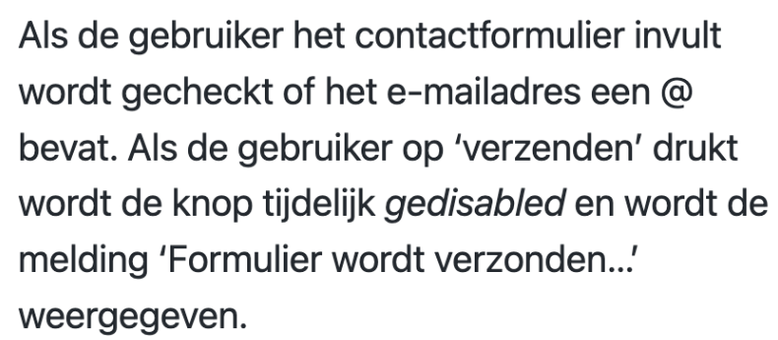
NFEVB Niet-functionele eisen voorbeelden
Dankzij de layout kunnen winkelmedewerkers binnen drie klikken een nieuwe bestelling plaatsen (gebruiksvriendelijkheid).
Er is documentatie beschikbaar die beschrijft hoe ontwikkelaars data van onze server kunnen opvragen via de API (ondersteuning).
Er mag geen verlies in snelheid optreden binnen de range van 0 tot 1000 gelijktijdige gebruikers (prestatie).
Het systeem moet een DDOS-aanval kunnen afweren (veiligheid).
Welkomstmail moet binnen 10 minuten na registratie verzonden zijn
Pakbonnen worden op A5-formaat geprint
Als de gebruiker op Verzenden klikt wordt de knop tijdelijk disabled en wordt de melding Formulier wordt verzonden weergegeven
Wachtwoorden worden versleuteld met bCrypt en aan oAuth systeem
Student-lijsten kunnen geüpload worden door een Excel-bestand te kiezen via file upload | https://thebayexclusivehotelphuket.com/nl/duidelijke-functionele-en-niet-functionele-vereisten-schrijven-voorbeelden-en-best-practices/
 | https://nl.wikipedia.org/wiki/ISO_9126
 | http://www.raamstijn.nl/eenblogjeom/index.php/requirements/573-kwaliteitseisen-iso-9126
 | https://www.startpagina.nl/v/computers-internet/programmeren/vraag/23536/non-functional-requirements-aparte-categorie/
 | https://nl.strephonsays.com/functional-and-non-functional-requirements-3325
 | https://www.carrieree.com/carriereontwikkeling/9-voorbeelden-van-niet-functionele-vereisten.html

 | Accessibility/toegankelijkheid

